상품제안서
방수 앞치마 + 크린장갑 + 고무장갑 +부직포 행주 + 청소박사 5종 세트 | 상품코드: F28237

 |  |  |  |  |  |  | 02-412-0044 | www.easy1.co.kr
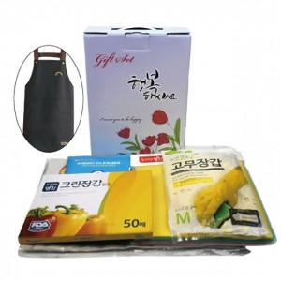

【상세/제작정보】

【인쇄/포장옵션】 | / 포장불가능

【공급단가】 | 수량 | 100~ | 300~ | 500~ | 1,000~ | 3,000~
*VAT별도 | 단가 | 6,660원 | 6,540원 | 6,380원 | 6,270원 | 6,100원

【상품 URL】 | https://dev.easy1.co.kr:443/src/goods_detail.php?gdno=28237

